N_6
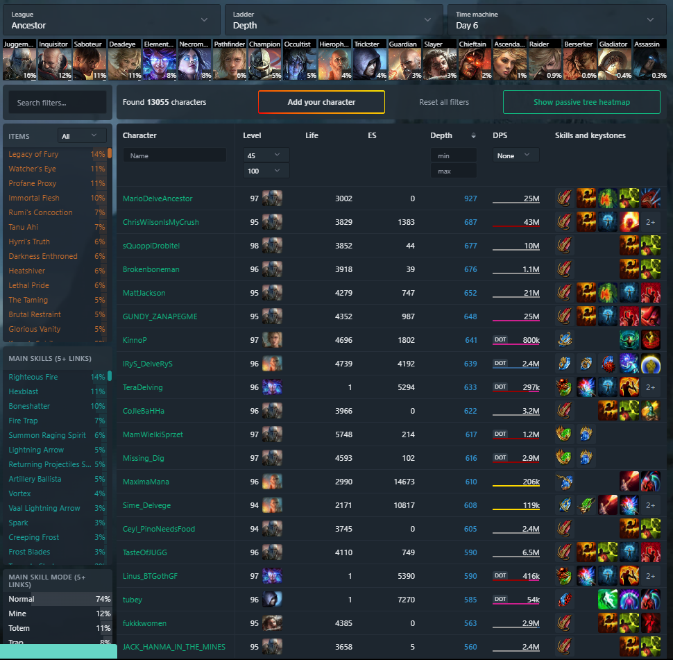
927
687
677
676
652
648
641
639
633
622
617
616
610
608
605
590
590
585
563
560
547
533
531
530
522
515
511
511
510
506
505
504
504
503
503
497
497
494
492
492
487
486
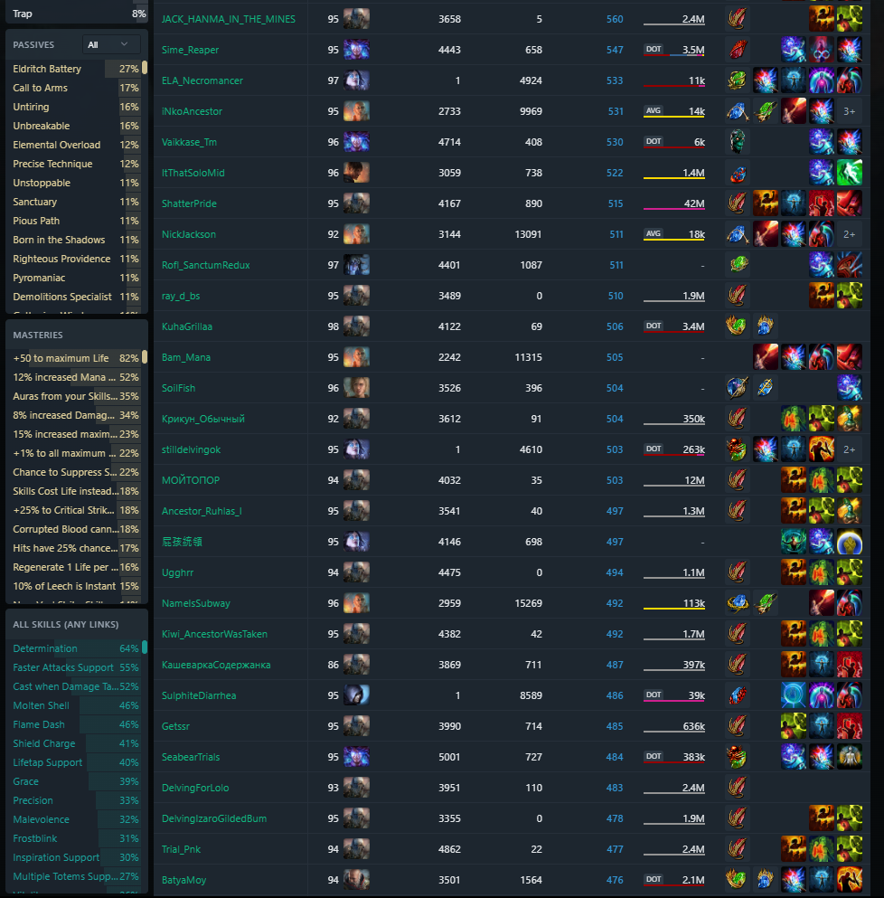
485
484
483
478
477
476
475
473

N_2

500
451
387
384
375
366
361
332
325
313
299
295
294
285
282
280
279
267
267
266
263
262
260
258
257
255
251
243
243
242
239
238
238
234
234
231
222
222
221
220
217
216
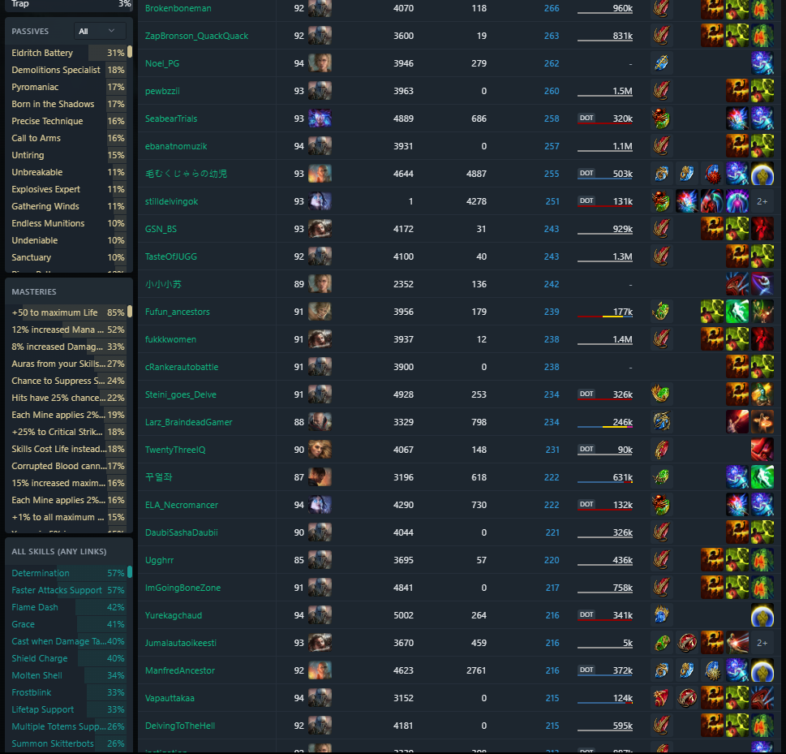
216
216
215
215
213
213
212
212

SSF_2
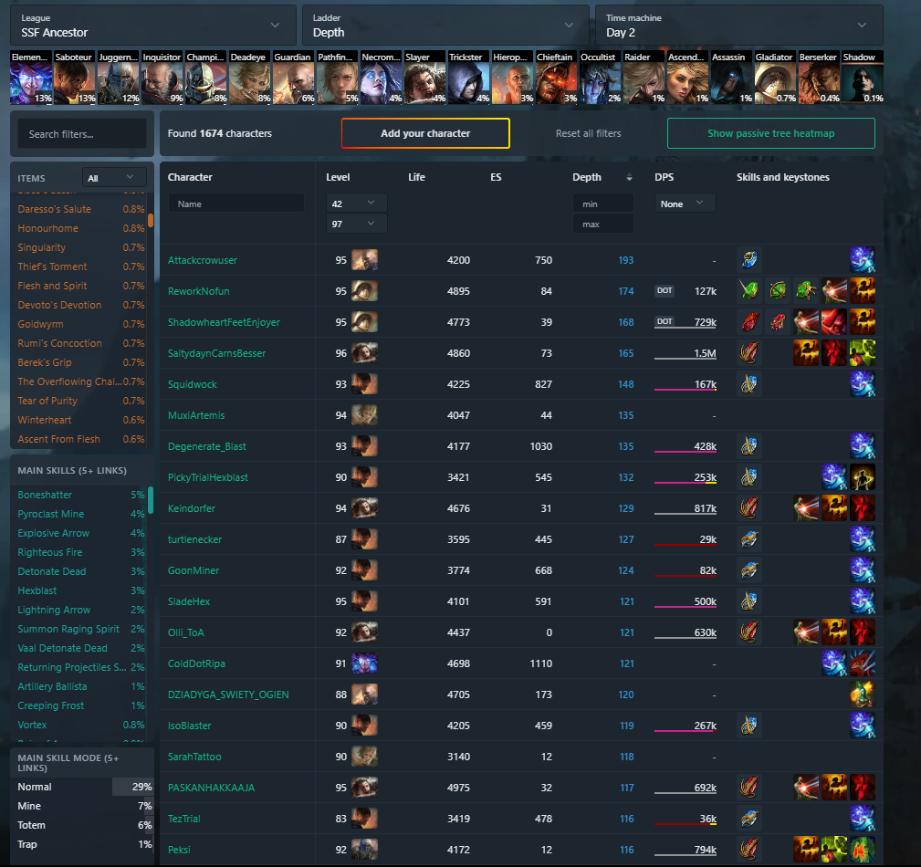

193
174
168
165
148
135
135
132
129
127
124
121
121
121
120
119
118
117
116
116
116
115
115
115
114
113
113
113
112
112
112
111
111
111
109
109
109
109
108
108
108
108
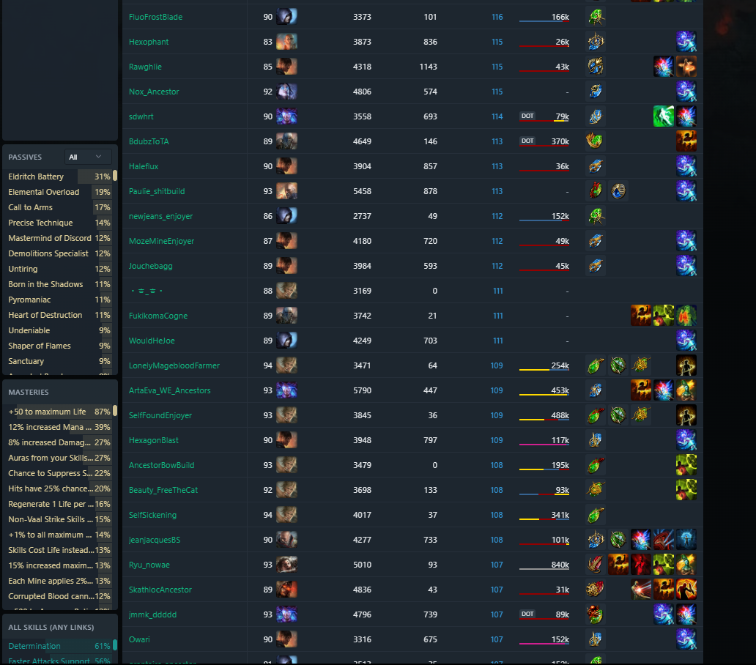
107
107
107
107
107
107
107
107

HC_2
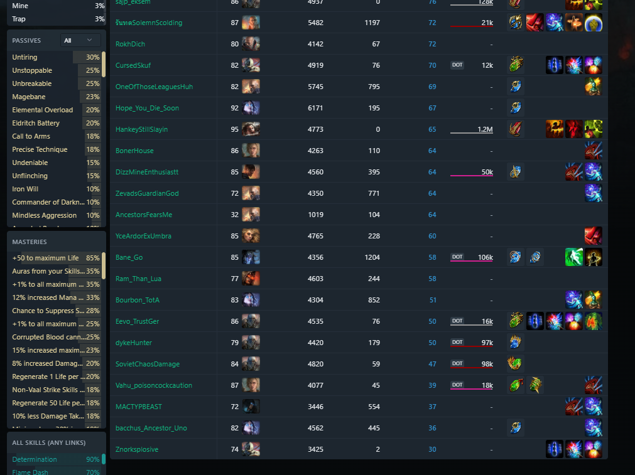
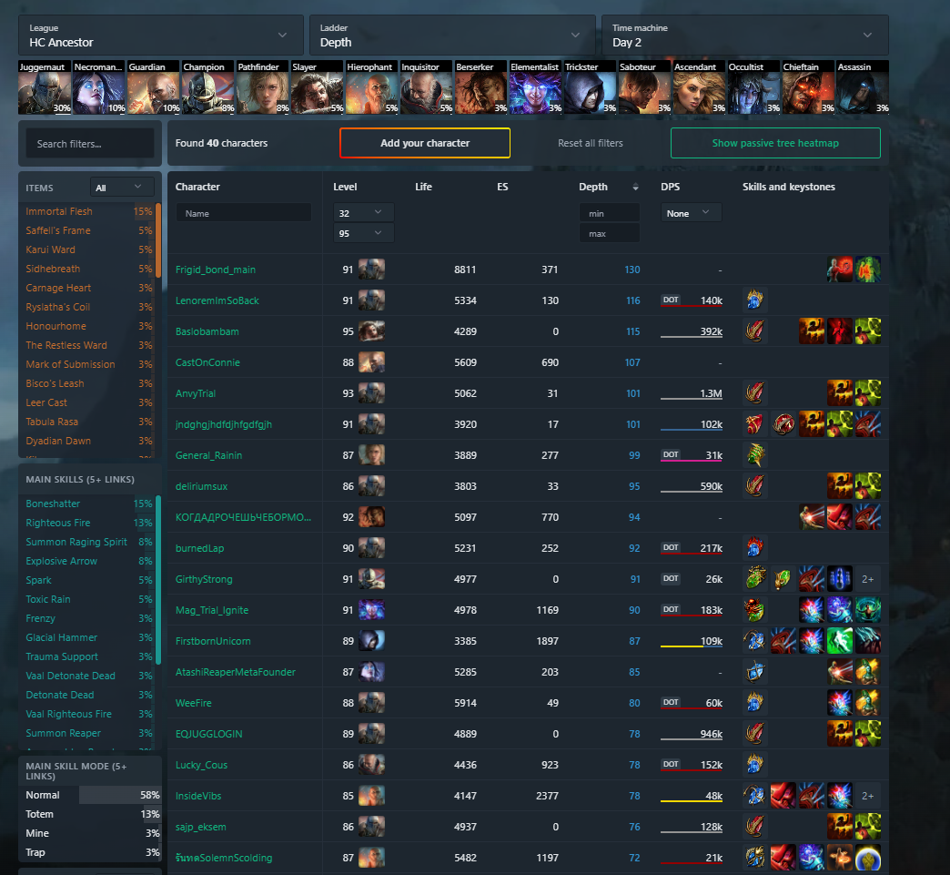
130
116
115
107
101
101
99
95
94
92
91
90
87
85
80
78
78
78
76
72
72
70
69
67
65
64
64
64
64
60
58
58
51
50
50
47
39
37
36
30

